様式２
 |  |  |  |  |  |  |  |  |  |  |  |  |  |  |  |  |  |  |  |  |  |  |  | 様式２
 |  |  |  |  |  |  |  |  | 報酬支給額証明書（傷病手当金）
※所属所において各月の実績を証明のうえ、
翌月１０日までに提出してください。
地方職員共済組合大分県支部長 殿

 |  | 令和 |  | 年 |  |  | 月の報酬について、下記のとおり証明します。

 |  |  |  |  |  |  |  |  |  |  |  | 令和 年 月 日

 |  |  |  |  |  |  |  |  |  |  |  |  |  | 所属所名 |  | （ |  |  |  |  |  |  | ）
 |  |  |  |  |  |  |  |  | 証明者(所属所長） |  |  |  |  | 職 名 |  | （ |  |  |  |  |  |  | ）
 |  |  |  |  |  |  |  |  |  |  |  |  |  | 氏 名 |  | （ |  |  |  |  |  |  | ）

 |  |  |  |  |  |  |  |  |  |  |  |  | 事務担当者 | 部署名 |  | （ |  |  |  |  |  |  | ）
 |  |  |  |  |  |  |  |  |  |  |  |  |  | 氏名 |  | （ |  |  |  |  |  |  | ）
 |  |  |  |  |  |  |  |  |  |  |  |  |  | 電話番号 |  | （ |  |  |  |  |  |  | ）
日数の数え方
・週休日（土曜日及び日曜日）は除く
・祝日等は含む （年末年始休暇等も祝日と同様の取扱）
※ 下図は２０２０年のものです。年月によって日数は変動しますので、その都度ご確認ください。
標準報酬月額 |  |  | 第 |  |  | 等級 |  |  |  | 円

当該報酬支給 月の対象日数 |  |  |  |  |  |  |  |  |  | 日

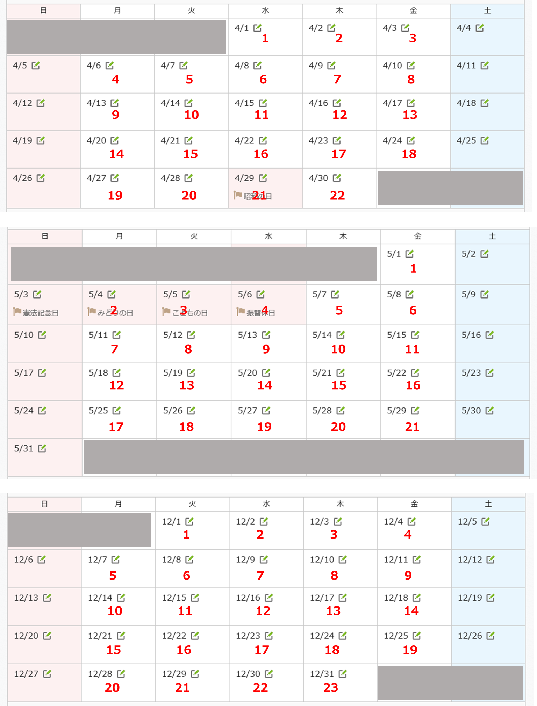
組合員番号
組合員氏名
証 明 期 間 |  |  |  |  |  |  |  |  |  |  | 日 | から |  |  |  |  | 日 | から |  |  |  | 日 | から | 支給対象 日数計
 |  |  |  |  |  | 令和 |  | 年 | 月 |  |  |  | 令和 |  | 年 | 月 |  |  | 令和 | 年 | 月
 |  |  |  |  |  |  |  |  |  |  | 日 | まで |  |  |  |  | 日 | まで |  |  |  | 日 | まで
上記期間の支給対象日数 |  |  |  |  |  |  |  |  |  |  |  | 日 |  |  |  |  |  | 日 |  |  |  |  | 日 | 0
給与支給割合 |  |  |  |  |  |  |  |  |  |  |  | 割 |  |  |  |  |  | 割 |  |  |  |  | 割
報酬①日々の勤務に対して支給されるもの |  |  |  |  |  | 支給実績 |  |  |  |  |  |  | 支給実績 |  |  |  |  |  | 支給実績 |  |  |  |  | 計
種別 |  | 本来の支給額
給料月額 |  |  |  |  |  |  |  |  |  |  |  |  |  |  |  |  |  |  |  |  |  |  |  | 0
給料の調整額 |  |  |  |  |  |  |  |  |  |  |  |  |  |  |  |  |  |  |  |  |  |  |  | 0
地域手当 |  |  |  |  |  |  |  |  |  |  |  |  |  |  |  |  |  |  |  |  |  |  |  | 0
 |  |  |  |  |  |  |  |  |  |  |  |  |  |  |  |  |  |  |  |  |  |  |  | 0
計Ａ |  |  |  |  | 円 |  |  |  |  |  |  | 円 |  |  |  |  |  | 円 |  |  |  |  | 円
報酬②日々の勤務とは関係なく支給されるもの |  |  |  |  |  | 支給実績 |  |  |  |  |  |  | 支給実績 |  |  |  |  |  | 支給実績 |  |  |  |  | 計
種別 |  |  | 本来の 支給額
各種手当 | 扶養手当
 | 住居手当

計Ｂ
合計（Ａ＋Ｂ） |  |  |  |  | 円 |  |  |  |  |  |  | 円 |  |  |  |  |  | 円 |  |  |  |  | 円
 | ※ | 報酬①日々の勤務に対して支給されるもの・・給料月額、給料の調整額、地域手当
 | ※ | 報酬②日々の勤務とは関係なく支給されるもの・・・管理職手当、初任給調整手当、扶養手当、住居手当、通勤手当、単身赴任手当
 | ※ | 傷病手当金の算定の基礎とする日以外の勤務実績に基づいて翌月以後に支払われる手当については調整の対象となりません。（超過勤務手当、宿日直手当、特殊勤務手当等）

記入例(２)
 |  |  |  | （月の途中で支給割合が変わった場合：病気休暇（１０割支給）から有給休職（８割支給）になった場合）
 | 記入例 ２ |  |  |  |  |  |  |  |  |  |  |  |  |  |  |  |  |  |  |  |  |  |  |  |  |  |  | 様式２
 |  |  |  |  |  |  |  |  |  |  | 報酬支給額証明書（傷病手当金）

地方職員共済組合大分県支部長 殿

 |  | 令和 | 4 |  | 年 | 3 |  | 月の報酬について、下記のとおり証明します。

 |  |  |  |  |  |  |  |  |  |  |  |  |  | 2022-04-05

 |  |  |  |  |  |  |  |  |  |  |  |  |  |  |  | 所属所名 |  |  | （ | ○○土木事務所 |  |  |  |  |  |  | ）
 |  |  |  |  |  |  |  |  |  |  | 証明者(所属所長） |  |  |  |  | 職 名 |  |  | （ | 所長 |  |  |  |  |  |  | ）
 |  |  |  |  |  |  |  |  |  |  |  |  |  |  |  | 氏 名 |  |  | （ | ○○ ○○ |  |  |  |  |  |  | ）

 |  |  |  |  |  |  |  |  |  |  |  |  |  |  | 事務担当者 | 部署名 |  |  | （ | ○○振興局 総務部 総務第一班 |  |  |  |  |  |  | ）
 |  |  |  |  |  |  |  |  |  |  |  |  |  |  |  | 氏名 |  |  | （ | ○○ ○○ |  |  |  |  |  |  | ）
 |  |  |  |  |  |  |  |  |  |  |  |  |  |  |  | 電話番号 |  |  | （ | ○○○○－○○－○○○○（内線○○○） |  |  |  |  |  |  | ）
標準報酬月額 |  |  | 第 | 24 |  |  | 等級 | 440,000 |  |  |  | 円

当該報酬支給 月の対象日数 |  |  | 23 |  |  |  |  |  |  |  |  | 日

全額支給の期間も含めて、その月の全体が
分かるように記入してください。
組合員番号 |  |  |  |  |  |  | 〇〇〇〇〇〇
組合員氏名 |  |  |  |  |  |  | 共済 花子
証 明 期 間 |  |  |  |  |  |  |  |  |  |  |  | 1 | 日 | から |  |  |  |  |  | 16 | 日 | から |  |  |  | 日 | から | 支給対象 日数計
 |  |  |  |  |  |  | 令和 | 4 | 年 | 3 | 月 |  |  |  | 令和 | 4 | 年 | 3 | 月 |  |  |  | 令和 | 年 | 月
 |  |  |  |  |  |  |  |  |  |  |  | 15 | 日 | まで |  |  |  |  |  | 31 | 日 | まで |  |  |  | 日 | まで
上記期間の支給対象日数 |  |  |  |  |  |  | 11 |  |  |  |  |  |  | 日 | 12 |  |  |  |  |  |  | 日 |  |  |  |  | 日 | 23
給与支給割合 |  |  |  |  |  |  | 10 |  |  |  |  |  |  | 割 | 8 |  |  |  |  |  |  | 割 |  |  |  |  | 割
報酬①日々の勤務に対して支給されるもの |  |  |  |  |  |  | 支給実績 |  |  |  |  |  |  |  | 支給実績 |  |  |  |  |  |  |  | 支給実績 |  |  |  |  | 計
種別 |  | 本来の支給額
給料月額 |  | 319,900 |  |  |  |  | 152,995 |  |  |  |  |  |  |  | 133,523 |  |  |  |  |  |  |  |  |  |  |  |  | 286,518
給料の調整額 |  | 0 |  |  |  |  | 0 |  |  |  |  |  |  |  | 0 |  |  |  |  |  |  |  |  |  |  |  |  | 0
地域手当 |  | 33,290 |  |  |  |  | 15,921 |  |  |  |  |  |  |  | 13,894 |  |  |  |  |  |  |  |  |  |  |  |  | 29,815
 |  |  |  |  |  |  |  |  |  |  |  |  |  |  |  |  |  |  |  |  |  |  |  |  |  |  |  | 0
計Ａ |  | 353,190 |  |  |  | 円 | 168,916 |  |  |  |  |  |  | 円 | 147,417 |  |  |  |  |  |  | 円 |  |  |  |  | 円 | 316,333
報酬②日々の勤務とは関係なく支給されるもの |  |  |  |  |  |  | 支給実績 |  |  |  |  |  |  |  | 支給実績 |  |  |  |  |  |  |  | 支給実績 |  |  |  |  | 計
種別 |  |  | 本来の 支給額
各種手当 | 扶養手当 |  | 13,000 |  |  |  | 6,217 |  |  |  |  |  |  |  | 5,426 |  |  |  |  |  |  |  |  |  |  |  |  | 11,643
 | 住居手当 |  | 27,000 |  |  |  | 12,913 |  |  |  |  |  |  |  | 11,269 |  |  |  |  |  |  |  |  |  |  |  |  | 24,182

計Ｂ |  |  | 40,000 |  |  |  | 19,130 |  |  |  |  |  |  |  | 16,695 |  |  |  |  |  |  |  |  |  |  |  |  | 35,825
合計（Ａ＋Ｂ） |  |  | 393,190 |  |  | 円 | 188,046 |  |  |  |  |  |  | 円 | 164,112 |  |  |  |  |  |  | 円 |  |  |  |  | 円 | 352,158
 | ※ | 報酬①日々の勤務に対して支給されるもの・・給料月額、給料の調整額、地域手当
 | ※ | 報酬②日々の勤務とは関係なく支給されるもの・・・管理職手当、初任給調整手当、扶養手当、住居手当、通勤手当、単身赴任手当
 | ※ | 傷病手当金の算定の基礎とする日以外の勤務実績に基づいて翌月以後に支払われる手当については調整の対象となりません。（超過勤務手当、宿日直手当、特殊勤務手当等）

記入例(3)
 |  |  |  | （月の途中で支給割合が変わった場合：無給休職から復帰した場合）
 | 記入例 ３ |  |  |  |  |  |  |  |  |  |  |  |  |  |  |  |  |  |  |  |  |  |  |  |  |  |  | 様式２
 |  |  |  |  |  |  |  |  |  |  | 報酬支給額証明書（傷病手当金）

地方職員共済組合大分県支部長 殿

 |  | 令和 | 4 |  | 年 | 3 |  | 月の報酬について、下記のとおり証明します。

 |  |  |  |  |  |  |  |  |  |  |  |  |  | 2022-04-05

 |  |  |  |  |  |  |  |  |  |  |  |  |  |  |  | 所属所名 |  |  | （ | ○○土木事務所 |  |  |  |  |  |  | ）
 |  |  |  |  |  |  |  |  |  |  | 証明者(所属所長） |  |  |  |  | 職 名 |  |  | （ | 所長 |  |  |  |  |  |  | ）
 |  |  |  |  |  |  |  |  |  |  |  |  |  |  |  | 氏 名 |  |  | （ | ○○ ○○ |  |  |  |  |  |  | ）

 |  |  |  |  |  |  |  |  |  |  |  |  |  |  | 事務担当者 | 部署名 |  |  | （ | ○○振興局 総務部 総務第一班 |  |  |  |  |  |  | ）
 |  |  |  |  |  |  |  |  |  |  |  |  |  |  |  | 氏名 |  |  | （ | ○○ ○○ |  |  |  |  |  |  | ）
 |  |  |  |  |  |  |  |  |  |  |  |  |  |  |  | 電話番号 |  |  | （ | ○○○○－○○－○○○○（内線○○○） |  |  |  |  |  |  | ）
標準報酬月額 |  |  | 第 | 24 |  |  | 等級 | 440,000 |  |  |  | 円

当該報酬支給 月の対象日数 |  |  | 23 |  |  |  |  |  |  |  |  | 日

全額支給の期間も含めて、その月の全体が
分かるように記入してください。
組合員番号 |  |  |  |  |  |  | 〇〇〇〇〇〇
組合員氏名 |  |  |  |  |  |  | 共済 花子
証 明 期 間 |  |  |  |  |  |  |  |  |  |  |  | 1 | 日 | から |  |  |  |  |  | 16 | 日 | から |  |  |  | 日 | から | 支給対象 日数計
 |  |  |  |  |  |  | 令和 | 2 | 年 | 3 | 月 |  |  |  | 令和 | 2 | 年 | 3 | 月 |  |  |  | 令和 | 年 | 月
 |  |  |  |  |  |  |  |  |  |  |  | 15 | 日 | まで |  |  |  |  |  | 31 | 日 | まで |  |  |  | 日 | まで
上記期間の支給対象日数 |  |  |  |  |  |  | 11 |  |  |  |  |  |  | 日 | 12 |  |  |  |  |  |  | 日 |  |  |  |  | 日 | 23
給与支給割合 |  |  |  |  |  |  | 0 |  |  |  |  |  |  | 割 | 10 |  |  |  |  |  |  | 割 |  |  |  |  | 割
報酬①日々の勤務に対して支給されるもの |  |  |  |  |  |  | 支給実績 |  |  |  |  |  |  |  | 支給実績 |  |  |  |  |  |  |  | 支給実績 |  |  |  |  | 計
種別 |  | 本来の支給額
給料月額 |  | 319,900 |  |  |  |  | 0 |  |  |  |  |  |  |  | 166,904 |  |  |  |  |  |  |  |  |  |  |  |  | 166,904
給料の調整額 |  | 0 |  |  |  |  | 0 |  |  |  |  |  |  |  | 0 |  |  |  |  |  |  |  |  |  |  |  |  | 0
地域手当 |  | 33,290 |  |  |  |  | 0 |  |  |  |  |  |  |  | 17,368 |  |  |  |  |  |  |  |  |  |  |  |  | 17,368
 |  |  |  |  |  |  |  |  |  |  |  |  |  |  |  |  |  |  |  |  |  |  |  |  |  |  |  | 0
計Ａ |  | 353,190 |  |  |  | 円 |  |  |  |  |  |  |  | 円 | 184,272 |  |  |  |  |  |  | 円 |  |  |  |  | 円 | 184,272
報酬②日々の勤務とは関係なく支給されるもの |  |  |  |  |  |  | 支給実績 |  |  |  |  |  |  |  | 支給実績 |  |  |  |  |  |  |  | 支給実績 |  |  |  |  | 計
種別 |  |  | 本来の 支給額
各種手当 | 扶養手当 |  | 13,000 |  |  |  | 0 |  |  |  |  |  |  |  | 6,782 |  |  |  |  |  |  |  |  |  |  |  |  | 6,782
 | 住居手当 |  | 27,000 |  |  |  | 0 |  |  |  |  |  |  |  | 14,086 |  |  |  |  |  |  |  |  |  |  |  |  | 14,086

計Ｂ |  |  | 40,000 |  |  |  |  |  |  |  |  |  |  |  | 20,868 |  |  |  |  |  |  |  |  |  |  |  |  | 20,868
合計（Ａ＋Ｂ） |  |  | 393,190 |  |  | 円 |  |  |  |  |  |  |  | 円 | 205,140 |  |  |  |  |  |  | 円 |  |  |  |  | 円 | 205,140
 | ※ | 報酬①日々の勤務に対して支給されるもの・・給料月額、給料の調整額、地域手当
 | ※ | 報酬②日々の勤務とは関係なく支給されるもの・・・管理職手当、初任給調整手当、扶養手当、住居手当、通勤手当、単身赴任手当
 | ※ | 傷病手当金の算定の基礎とする日以外の勤務実績に基づいて翌月以後に支払われる手当については調整の対象となりません。（超過勤務手当、宿日直手当、特殊勤務手当等）

